注册渠道赠送字段删除、变更测试用例
注册渠道赠送字段删除、变更测试用例 |  |  |  |  |  | 测试总数量 | 7
测试平台 |  |  |  | 测试日期 |  | Pass | 7
系统&版本 |  |  |  | 最后更新 |  | Fail | 0
文档编写人 |  |  |  | 文档测试人 |  | N/A | 0
策划负责人 |  |  |  | 审阅人员
参考档

序号 | 平台 | 模块 | 功能点 | 前置条件（测试点） | 操作步骤 | 预期结果 | 测试结果 | 截图 | 备注
1 | 账服 | 运营活动-账号赠送-渠道注册赠送-活动记录 | 验证活动记录列表是否删除【渠道类型】、【免费旋转发放状态】、【注册时间】字段 | 版本更新 | 查看列表字段显示 | 【渠道类型】、【免费旋转发放状态】、【注册时间】字段不显示，其余与原先一致 | Pass
2 |  |  | 验证活动记录查询字段是否删除【渠道类型】、【发放状态】字段 | 版本更新 | 查看查询字段显示 | 【渠道类型】、【发放状态】字段不显示，其余与原先一致 | Pass
3 |  |  | 验证导出表格是否删除【渠道类型】、【免费旋转发放状态】、【注册时间】字段 | 版本更新 | 选择【本页数据】，点击导出，查看导出表格字段显示 | 导出表格内【渠道类型】、【免费旋转发放状态】、【注册时间】字段不显示，其余与原先一致 | Pass
4 |  |  |  |  | 选择【所有数据】，点击导出，查看导出表格字段显示 | 导出表格内【渠道类型】、【免费旋转发放状态】、【注册时间】字段不显示，其余与原先一致 | Pass
5 |  |  | 验证查询字段【创建时间】是否修改为【奖励发放时间】 | 版本更新 | 查看查询字段显示 | 【创建时间】变更为【奖励发放时间】 | Pass
6 |  |  | 验证查询字段【奖励发放时间】查询功能是否正确 | 版本更新 | 1、任意选择一条奖励发放时间与创建时间不一致的订单；（只是举例，如图，创建时间为2026-01-07 20:52:52，奖励发放时间为2026-01-07 20:52:58） 2、奖励发放时间，选择2026-01-07 20:52:58~2026-01-07 20:52:59，点击搜索，查看搜索结果； | 查询结果正确，显示订单奖励发放时间为2026-01-07 20:52:58的订单 | Pass | 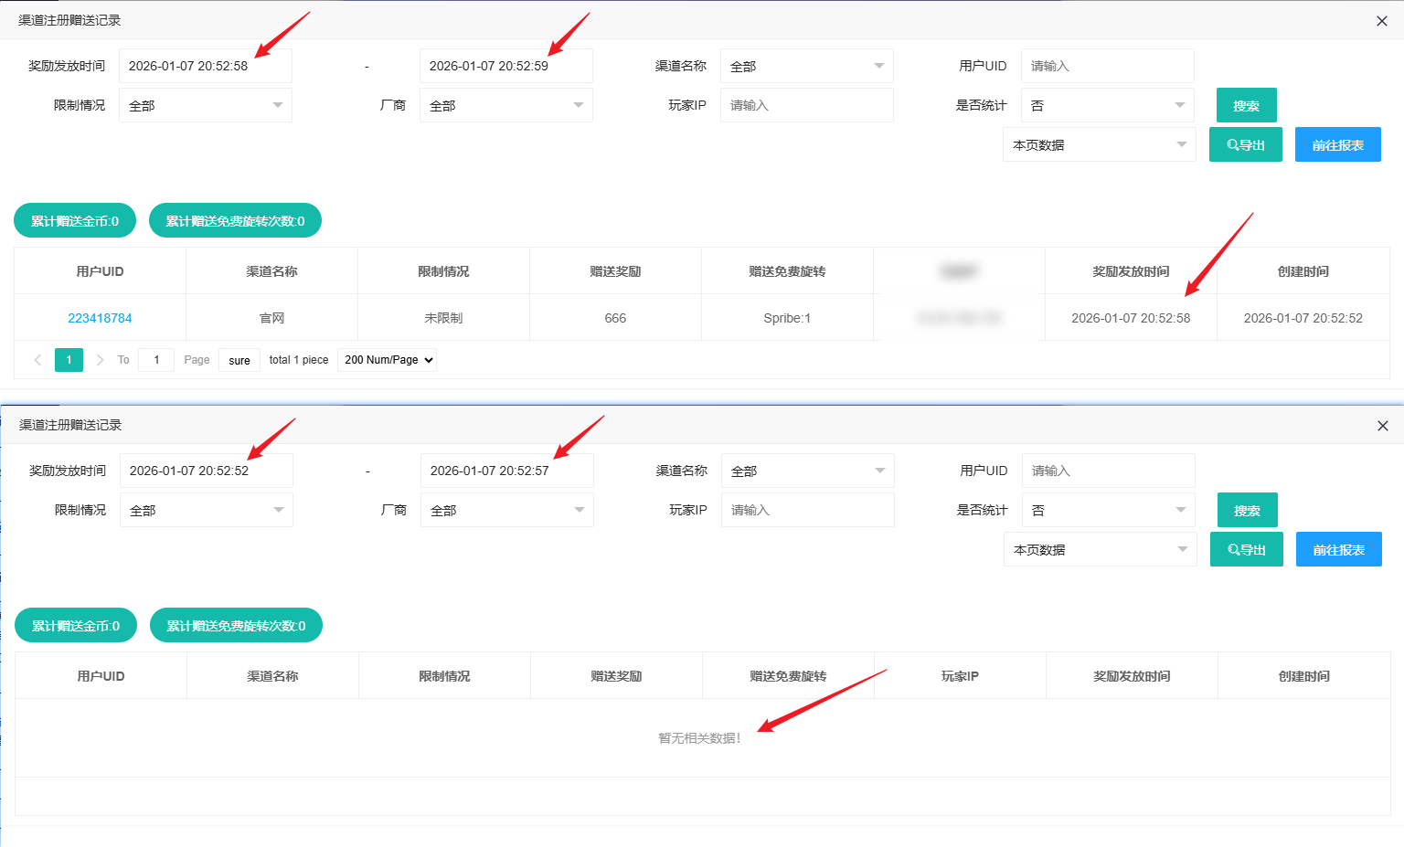
7 |  |  |  |  | 奖励发放时间，选择2026-01-07 20:52:52~2026-01-07 20:52:57，点击搜索，查看搜索结果； | 查询结果正确，奖励发放时间为2026-01-07 20:52:58的订单不显示 | Pass
8
9
10
网络相关测试内容
断线重连

弱网

编写人自行加入的测试内容（额外注意点）

功能位置
